상품제안서
플씨드 프리미엄 넥워머 | 상품코드: S19768

 |  |  |  |  |  |  | 02-713-8555 | www.synergygift.co.kr
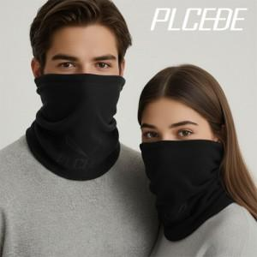

【상세/제작정보】 | <p><span style="font-size: 14pt;">※ 제품에 인쇄시 기본 opp비닐 제거, 벌크출고 됩니다.&nbsp;</span></p><p><span style="font-size: 14pt;">(opp재포장 작업 +150원 부가세별도 추가)</span></p>

【인쇄/포장옵션】 | 실크, 자수 / 종이케이스+선물포장

【공급단가】 | 수량 | 100~ | 500~ | 1,000~ | 2,000~ | 3,000~
*VAT별도 | 단가 | 4,680원 | 4,420원 | 4,210원 | 4,100원 | 4,030원

【상품 URL】 | https://www.synergygift.co.kr:443/src/goods_detail.php?gdno=13032

